Worksheet
Изображение* | ID | Код | Артикул* | Название товара* | Цена, руб.* | Наличие | Единица измерения | Ваш заказ | 0
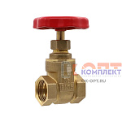 | 826549 | ZAP-410021 | GL179 | Клиновая задвижка 1/2" VIEIR (10/90шт) | 370.18 руб. | 0 | шт |  | 0
 | 826550 | ZAP-410022 | GL180 | Клиновая задвижка 3/4" VIEIR (10/90шт) | 468.65 руб. | 0 | шт |  | 0
 | 826551 | ZAP-410023 | GL181 | Клиновая задвижка 1" VIEIR (8/72шт) | 685.65 руб. | 0 | шт |  | 0
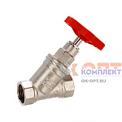 | 826552 | ZAP-410024 | GL183 | Вентиль прямоточный запорно- регулировочный 1/2" VIEIR (10/100шт) | 809.65 руб. | 10 | шт |  | 0
 | 826553 | ZAP-410025 | GL184 | Вентиль прямоточный запорно- регулировочный 3/4" VIEIR (10/50шт) | 1 281.95 руб. | 0 | шт |  | 0
 | 826554 | ZAP-410026 | GL185 | Вентиль прямоточный запорно- регулировочный 1" VIEIR (5/50шт) | 2 075.19 руб. | 0 | шт |  | 0
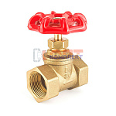 | 824508 | ZAP-410015 | GL195 | Вентиль запорно- регулировочный 1/2" VR красный (90/10шт) | 466.83 руб. | 0 | шт |  | 0
 | 824509 | ZAP-410016 | GL196 | Вентиль запорно- регулировочный 3/4" VR красный (90/10шт) | 589.00 руб. | 0 | шт |  | 0
 | 824510 | ZAP-410017 | GL197 | Вентиль запорно- регулировочный 1" VR красный (72/8шт) | 955.54 руб. | 0 | шт |  | 0
 | 824511 | ZAP-410018 | GL198 | Вентиль запорно- регулировочный 11/4" VR красный (50/5шт) | 1 387.72 руб. | >10 | шт |  | 0
 | 824512 | ZAP-410019 | GL199 | Вентиль запорно- регулировочный 11/2" VR красный (40/4шт) | 2 042.37 руб. | 3 | шт |  | 0
 | 824513 | ZAP-410020 | GL200 | Вентиль запорно- регулировочный 2" VR красный (30/2шт) | 3 087.26 руб. | 0 | шт |  | 0
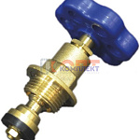 | 823132 | ZAP-410013 | VRKP-16 | Букса вентильная с накидной гайкой 1/2" VR (10/100шт) | 248.00 руб. | >25 | шт |  | 0
 | 823133 | ZAP-410014 | VRKP-17 | Букса вентильная с накидной гайкой 3/4" VR (10/100шт) | 286.30 руб. | >25 | шт |  | 0

